非同期（マルチスレッド）
一 | ThreadPool.QueueUserWorkItem
 | ①特徴：•FIFO(First In First Out)型のデータ構造である。
 | ②分析：
 | ②－①：エビデンス |  | ②－②結果：
 | パターン１： | ロック無し + 1スレッドずつ待ち無し | 完全に並列処理

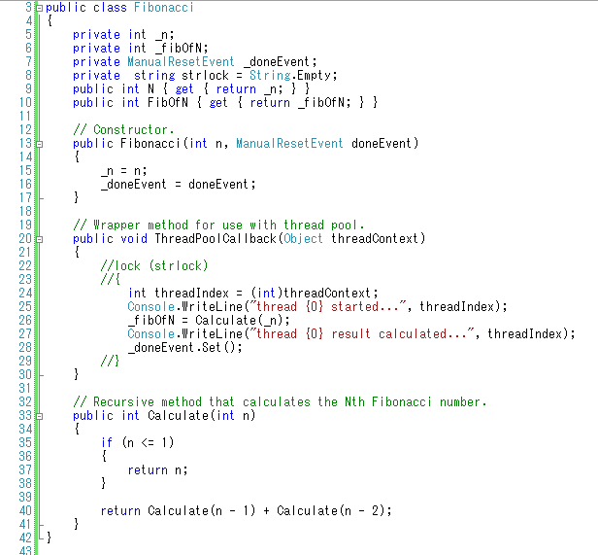
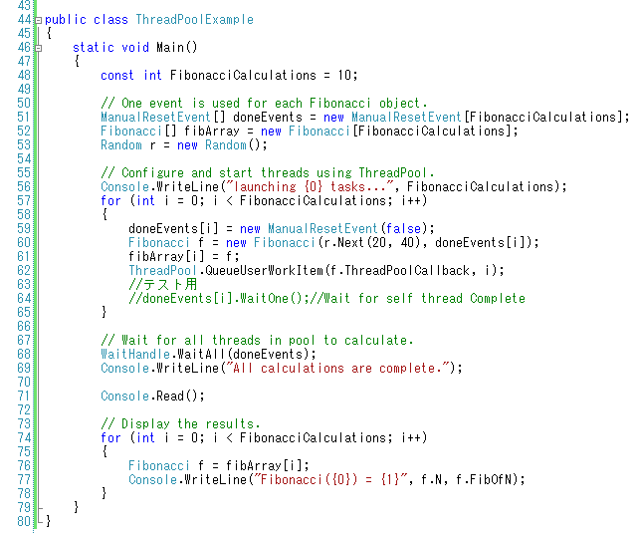
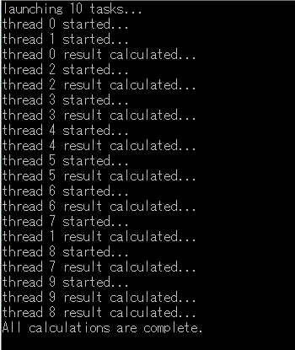

 |  |  | 処理時間が一番少ないから
 |  |  | 並べ順と関係ない処理で一番いい
 |  |  | 例： | ログファイルのデータを読み取りし、DataTable
 |  |  |  | に格納する
 |  |  | Taskと類似です。

全ての副スレッドが終わったら、主スレッドが引き続きで巣。

 | パターン2： | ロック有り + 1スレッドずつ待ち無し | ロック分で並べるが、その以外は並列処理
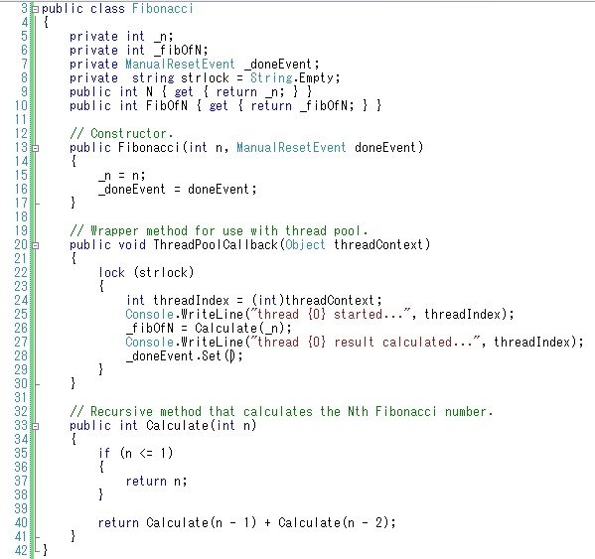
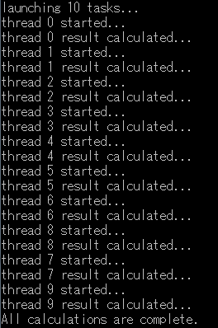

 | パターン2： | 1スレッドずつ待ち（ロックがないでも結果が一緒だ） | スレッドが並べんで実行する
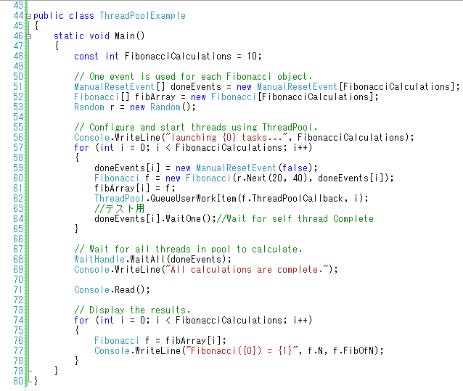
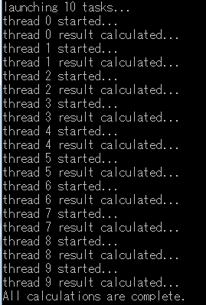

 |  |  | 途中処理時間が減る
 |  |  | 例： | ファイルのコピー
 |  |  | 元ファイルの読み取り －－＞先ファイルの書き込み
 |  |  |  |  | ↓
 |  |  |  |  | ↓
 |  |  | ① | ロット別にメモリにデータを格納する
 |  |  | ② | メモリのデータを先ファイルに書き込み
 |  |  | ContextCacheと類似です。

